4.Demo
1. Thiết kế màn hình login
Yêu cầu
- Layout: | Dễ nhìn
- Validate | jQuery
- Bắt buộc đăng nhập mới vào được phép truy cập các module khác của admin. Nếu chưa đăng nhập thì redirect về login page

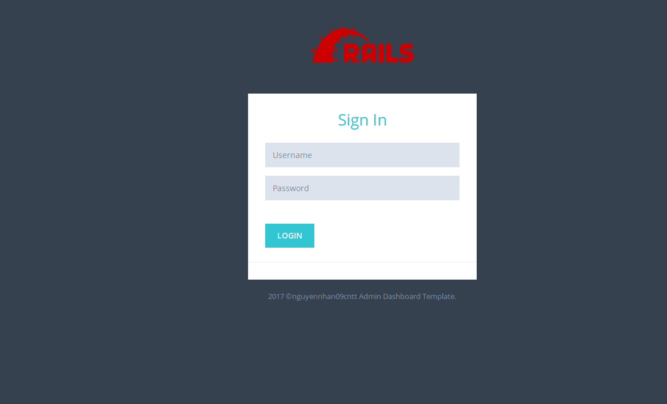

2. Logout
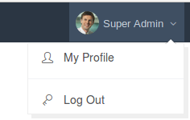

3. Profile

4. Danh sách thành viên

5. Thêm mới thành viên

Yêu cầu: | Username | required, unique, length:(4..20)
 | Password | required, length:(6..20)

6. Cập nhật thông tin

7. Thông tin thành viên

9. Xóa thành viên

